Kombinasi Caesar Cipher
Kombinasi Caesar Cipher Part 3

METODE 7

KUNCI YANG DIGUNAKAN
K1 | HALO |  | → | H | A | L | O
K2 | GUNUNG MERAPI |  | → | G | U | M | E | R | A | P | I

PLAINTEXT |  | Ketika Corona datang Engkau dipaksa mencari Tuhan
 |  |  |  |  |  |  |  |  |  |  |  |  |  |  |  |  | ubah urutan dari z lalu diikutin angka 0-9 dan simbol
 |  |  |  |  |  |  |  |  |  |  |  |  |  |  |  |  | tambahkan angka dan simbol keyboard untuk memperluas plaintext

 | A | B | C | D | E | F | G | H | I | J | K | L | M | N | O | P | Q | R | S | T | U | V | W | X | Y | Z
K1 | H | A | L | O | Z | Y | X | W | V | U | T | S | R | Q | P | N | M | K | J | I | G | F | E | D | C | B

 | A | B | C | D | E | F | G | H | I | J | K | L | M | N | O | P | Q | R | S | T | U | V | W | X | Y | Z
K2 | G | U | N | M | E | R | A | P | I | Z | Y | X | W | V | T | S | Q | O | L | K | J | H | F | D | C | Z

METODE: MENGGUNAKAN CARA GANJIL GENAP
METODE INI MIRIP DENGAN METODE 3 CUMA BEDANYA ADALAH MENGGUNAKAN GANJIL GENAP, JIKA DIMULAI DARI GANJIL, BERIKUTNYA AKAN DIAMBIL YANG KUNCI GANJIL BERIKUTNYA DAN SETERUSNYA

K1 | K2 | K1 | K2 | K1 | K2 | K1 | K2 | K1 | K2 | K1 | K2 | K1 | K2 | K1 | K2 | K1 | K2 | K1 | K2 | K1 | K2 | K1 | K2 | K1 | K2 | K1
K | E | T | I | K | A | C | O | R | O | N | A | D | A | T | A | N | G | E | N | G | K | A | U | D | I | P
T | E | I | I | T | G | L | T | K | T | Q | G | O | G | I | G | Q | A | Z | V | X | Y | H | J | O | I | N

K2 | K1 | K2 | K1 | K2 | K1 | K2 | K1 | K2 | K1 | K2 | K1 | K2 | K1 | K2 | K1
A | K | S | A | M | E | N | C | A | R | I | T | U | H | A | N
G | T | L | H | W | Z | V | L | G | K | I | I | J | W | G | Q
 |  |  |  |  |  |  |  |  |  |  |  |  |  |  |  |  |  | padding bit dirubah menjadi random huruf, angka, dan simbol

HASIL DARI METODE 7 KITA KOMBINASIKAN DENGAN METODE 6 DENGAN KARAKTER 5 PERBARIS dari pengambil 9 karakter dengan setiap pengambilan dikurang 2 dalam 5x pengambilan berbentuk piramid

 |  |  |  | T |  |  |  |  |  |  |  |  | L |  |  |  |  |  |  | PADA PIRAMID INI ISI HURUF BERDASAKAN 5 KARAKTER KEATAS.
 |  |  | I | Z | G |  |  |  |  |  |  | T | Z | H
 |  | I | A | O | V | L |  |  |  |  | G | Q | T | Y | W
 | E | Q | J | H | Y | X | T |  |  | N | G | U | V | W | X | Z |  |  |  | JIKA SUDAH HABIS TAPI MASIH ADA PADDING KOSONG MAKA DI ISI DENGAN ABCDEFG DAN SETERUS NYA secara terbalik
T | G | I | G | O | G | Q | T | K | I | W | J | I | I | K | G | L | V
→

CHIPERTEXT |  | TEIITGLTKTQGOGIGQAZVXYHJOINGT;HWZVLGKIIJWGQ |  |  |  |  |  |  | A | B | C | D | E | F | G | H | I | J | K | L | M | N | O | P | Q | R | S | T | U | V | W | X | Y | Z
 |  |  |  |  |  |  |  |  | 1 | 2 | 3 | 4 | 5 | 6 | 7 | 8 | 9 | 10 | 11 | 12 | 13 | 14 | 15 | 16 | 17 | 18 | 19 | 20 | 21 | 22 | 23 | 24 | 25 | 26 | sepertinya ini perlu diganti jangan hanya angka
lalu pada huruf genap akan diconvert/diganti dengan angka
T | E | I | I | T | G | L | T | K | T | Q | G | O | G | I | G | Q | A | Z | V | X | Y | H | J | O | I | N | T | L | H | W | Z | V | L | G | K | I | I | J | W | G | Q

T | 5 | I | 9 | T | 7 | L | 20 | K | 20 | Q | 7 | O | 7 | I | 7 | Q | 1 | Z | 22 | X | 25 | H | 10 | O | 9 | N | 20 | L | 8 | W | 26 | V | 12 | G | 11 | I | 9 | J | 23 | G | 17

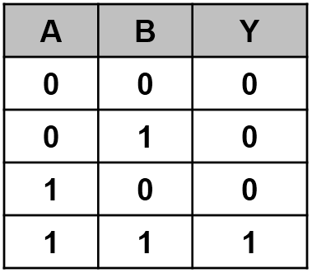

mengunakan XOR

Permutasi KEY menggunakan permutasi DES

H | 0100 1000 | 0 | 1 | 0 | 0 | 1 | 0 | 0 | 0
A | 0100 0001 | 0 | 1 | 0 | 0 | 0 | 0 | 0 | 1
L | 0100 1100 | 0 | 1 | 0 | 0 | 1 | 1 | 0 | 0
O | 0100 1111 | 0 | 1 | 0 | 0 | 1 | 1 | 1 | 1
 |  | 0 | 0 | 0 | 0 | 1 | 1 | 1 | 1 | XOR
lakukan pergeseran key dengan putaran. |  |  |  |  |  | banyak putaran ditentukan yaitu 10 dan setiap pergeseran akan
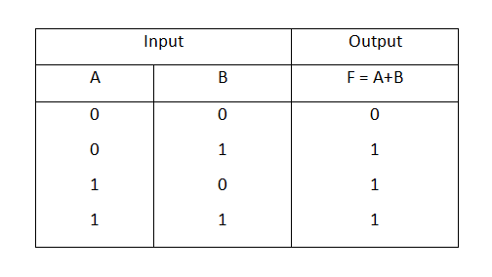

G | 0 | 1 | 0 | 0 | 0 | 1 | 1 | 1 |  | sama seperti key |  |  |  | 0 | 0 | 0 | 0 | 1 | 1 | 1 | 1
U | 0 | 1 | 0 | 1 | 0 | 1 | 0 | 1 |  |  |  |  |  | 0 | 0 | 0 | 1 | 0 | 0 | 0 | 0
M | 0 | 1 | 0 | 0 | 1 | 1 | 0 | 1 |  |  |  |  |  | 0 | 0 | 0 | 1 | 1 | 1 | 1 | 1 | OR
E | 0 | 1 | 0 | 0 | 0 | 1 | 0 | 1
R | 0 | 1 | 0 | 1 | 0 | 0 | 1 | 0
A | 0 | 1 | 0 | 0 | 0 | 0 | 0 | 1
P | 0 | 1 | 0 | 1 | 0 | 0 | 0 | 0
I | 0 | 1 | 0 | 0 | 1 | 0 | 0 | 1
 | 0 | 0 | 0 | 1 | 0 | 0 | 0 | 0 | XOR |  |  | hanya key yang diXOR, lalu key tersebut diand ke setiap huruf plaintext tadi
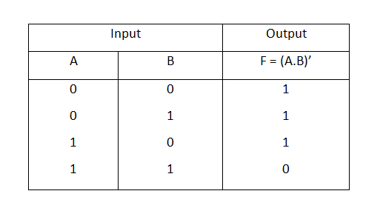
permutasi plaintext dari metode 7

T | 0 | 1 | 0 | 1 | 0 | 1 | 0 | 0 |  |  |  | 0 | 0 | 0 | 1 | 1 | 1 | 1 | 1 |  | NXOR |  | 1 | 1 | 1 | 0 | 1 | 0 | 1 | 1 |  |  |  | +
5 | 0 | 0 | 0 | 0 | 0 | 1 | 0 | 1 |  |  |  | 0 | 0 | 0 | 1 | 1 | 1 | 1 | 1 |  |  |  | 1 | 1 | 1 | 1 | 1 | 0 | 1 | 0 |  |  |  | z
I | 0 | 1 | 0 | 0 | 1 | 0 | 0 | 1 |  |  |  | 0 | 0 | 0 | 1 | 1 | 1 | 1 | 1 |  |  |  | 1 | 1 | 1 | 1 | 0 | 1 | 1 | 0 |  |  |  | V
9 | 0 | 0 | 0 | 0 | 1 | 0 | 0 | 1 |  |  |  | 0 | 0 | 0 | 1 | 1 | 1 | 1 | 1 |  |  |  | 1 | 1 | 1 | 1 | 0 | 1 | 1 | 0 |  |  |  | v
T | 0 | 1 | 0 | 1 | 0 | 1 | 0 | 0 |  |  |  | 0 | 0 | 0 | 1 | 1 | 1 | 1 | 1 |  |  |  | 1 | 1 | 1 | 0 | 1 | 0 | 1 | 1 |  |  |  | k
7 | 0 | 0 | 0 | 0 | 0 | 1 | 1 | 1 |  |  |  | 0 | 0 | 0 | 1 | 1 | 1 | 1 | 1 |  |  |  | 1 | 1 | 1 | 1 | 1 | 0 | 0 | 0 |  |  |  | x
L | 0 | 1 | 0 | 0 | 1 | 1 | 0 | 0 |  |  |  | 0 | 0 | 0 | 1 | 1 | 1 | 1 | 1 |  |  |  | 1 | 1 | 1 | 1 | 0 | 0 | 1 | 1 |  |  |  | v
20 | 0 | 0 | 0 | 1 | 0 | 1 | 0 | 0 |  |  |  | 0 | 0 | 0 | 1 | 1 | 1 | 1 | 1 |  |  |  | 1 | 1 | 1 | 0 | 1 | 0 | 1 | 1 |  |  |  | k
K | 0 | 1 | 0 | 0 | 1 | 1 | 0 | 0 |  |  |  | 0 | 0 | 0 | 1 | 1 | 1 | 1 | 1 |  |  |  | 1 | 1 | 1 | 1 | 0 | 0 | 1 | 1 |  |  |  | s
20 | 0 | 0 | 0 | 1 | 0 | 1 | 0 | 0 |  |  |  | 0 | 0 | 0 | 1 | 1 | 1 | 1 | 1 |  |  |  | 1 | 1 | 1 | 0 | 1 | 0 | 1 | 1 |  |  |  | k
Q | 0 | 1 | 0 | 1 | 0 | 0 | 0 | 1 |  |  |  | 0 | 0 | 0 | 1 | 1 | 1 | 1 | 1 |  |  |  | 1 | 1 | 1 | 0 | 1 | 1 | 1 | 0 |  |  |  | n
7 | 0 | 0 | 0 | 0 | 0 | 1 | 1 | 1 |  |  |  | 0 | 0 | 0 | 1 | 1 | 1 | 1 | 1 |  |  |  | 1 | 1 | 1 | 1 | 1 | 0 | 0 | 0 |  |  |  | x
O | 0 | 1 | 0 | 0 | 1 | 1 | 1 | 1 |  |  |  | 0 | 0 | 0 | 1 | 1 | 1 | 1 | 1 |  |  |  | 1 | 1 | 1 | 1 | 0 | 0 | 0 | 0 |  |  |  | p
7 | 0 | 0 | 0 | 0 | 0 | 1 | 1 | 1 |  |  |  | 0 | 0 | 0 | 1 | 1 | 1 | 1 | 1 |  |  |  | 1 | 1 | 1 | 1 | 1 | 0 | 0 | 0 |  |  |  | x
I | 0 | 1 | 0 | 0 | 1 | 0 | 0 | 1 |  |  |  | 0 | 0 | 0 | 1 | 1 | 1 | 1 | 1 |  |  |  | 1 | 1 | 1 | 1 | 0 | 1 | 1 | 0 |  |  |  | v
7 | 0 | 0 | 0 | 0 | 0 | 1 | 1 | 1 |  |  |  | 0 | 0 | 0 | 1 | 1 | 1 | 1 | 1 |  |  |  | 1 | 1 | 1 | 1 | 1 | 0 | 0 | 0 |  |  |  | x
Q | 0 | 1 | 0 | 1 | 0 | 0 | 0 | 1 |  |  |  | 0 | 0 | 0 | 1 | 1 | 1 | 1 | 1 |  |  |  | 1 | 1 | 1 | 0 | 1 | 1 | 1 | 0 |  |  |  | n
1 | 0 | 0 | 0 | 0 | 0 | 0 | 0 | 1 |  |  |  | 0 | 0 | 0 | 1 | 1 | 1 | 1 | 1 |  |  |  | 1 | 1 | 1 | 1 | 1 | 1 | 1 | 0 |  |  |  | ~
Z | 0 | 1 | 0 | 1 | 1 | 0 | 1 | 0 |  |  |  | 0 | 0 | 0 | 1 | 1 | 1 | 1 | 1 |  |  |  | 1 | 1 | 1 | 0 | 0 | 1 | 0 | 1 |  |  |  | e
22 | 0 | 0 | 0 | 1 | 0 | 1 | 1 | 0 |  |  |  | 0 | 0 | 0 | 1 | 1 | 1 | 1 | 1 |  |  |  | 1 | 1 | 1 | 0 | 1 | 0 | 0 | 1 |  |  |  | i
X | 0 | 1 | 0 | 1 | 1 | 0 | 0 | 0 |  |  |  | 0 | 0 | 0 | 1 | 1 | 1 | 1 | 1 |  |  |  | 1 | 1 | 1 | 0 | 0 | 1 | 1 | 1 |  |  |  | g
25 | 0 | 0 | 0 | 1 | 0 | 1 | 1 | 1 |  |  |  | 0 | 0 | 0 | 1 | 1 | 1 | 1 | 1 |  |  |  | 1 | 1 | 1 | 0 | 1 | 0 | 0 | 0 |  |  |  | h
H | 0 | 1 | 0 | 0 | 1 | 0 | 0 | 0 |  |  |  | 0 | 0 | 0 | 1 | 1 | 1 | 1 | 1 |  |  |  | 1 | 1 | 1 | 1 | 0 | 1 | 1 | 1 |  |  |  | w
10 | 0 | 0 | 0 | 0 | 1 | 0 | 1 | 0 |  |  |  | 0 | 0 | 0 | 1 | 1 | 1 | 1 | 1 |  |  |  | 1 | 1 | 1 | 1 | 0 | 1 | 0 | 1 |  |  |  | u
O | 0 | 1 | 0 | 0 | 1 | 1 | 1 | 1 |  |  |  | 0 | 0 | 0 | 1 | 1 | 1 | 1 | 1 |  |  |  | 1 | 1 | 1 | 1 | 0 | 0 | 0 | 0 |  |  |  | p
9 | 0 | 0 | 0 | 0 | 1 | 0 | 0 | 1 |  |  |  | 0 | 0 | 0 | 1 | 1 | 1 | 1 | 1 |  |  |  | 1 | 1 | 1 | 1 | 0 | 1 | 1 | 0 |  |  |  | v
N | 0 | 1 | 0 | 0 | 1 | 1 | 1 | 0 |  |  |  | 0 | 0 | 0 | 1 | 1 | 1 | 1 | 1 |  |  |  | 1 | 1 | 1 | 1 | 0 | 0 | 0 | 1 |  |  |  | q
20 | 0 | 0 | 0 | 1 | 0 | 1 | 0 | 0 |  |  |  | 0 | 0 | 0 | 1 | 1 | 1 | 1 | 1 |  |  |  | 1 | 1 | 1 | 0 | 1 | 0 | 1 | 1 |  |  |  | k
L | 0 | 1 | 0 | 0 | 1 | 1 | 0 | 0 |  |  |  | 0 | 0 | 0 | 1 | 1 | 1 | 1 | 1 |  |  |  | 1 | 1 | 1 | 1 | 0 | 0 | 1 | 1 |  |  |  | s
8 | 0 | 0 | 0 | 0 | 1 | 0 | 0 | 0 |  |  |  | 0 | 0 | 0 | 1 | 1 | 1 | 1 | 1 |  |  |  | 1 | 1 | 1 | 1 | 0 | 1 | 1 | 1 |  |  |  | w
W | 0 | 1 | 0 | 1 | 0 | 1 | 1 | 1 |  |  |  | 0 | 0 | 0 | 1 | 1 | 1 | 1 | 1 |  |  |  | 1 | 1 | 1 | 0 | 1 | 0 | 0 | 0 |  |  |  | h
26 | 0 | 0 | 0 | 1 | 1 | 0 | 1 | 0 |  |  |  | 0 | 0 | 0 | 1 | 1 | 1 | 1 | 1 |  |  |  | 1 | 1 | 1 | 0 | 0 | 1 | 0 | 1 |  |  |  | e
V | 0 | 1 | 0 | 1 | 0 | 1 | 1 | 0 |  |  |  | 0 | 0 | 0 | 1 | 1 | 1 | 1 | 1 |  |  |  | 1 | 1 | 1 | 0 | 1 | 0 | 0 | 1 |  |  |  | i
12 | 0 | 0 | 0 | 0 | 1 | 1 | 0 | 0 |  |  |  | 0 | 0 | 0 | 1 | 1 | 1 | 1 | 1 |  |  |  | 1 | 1 | 1 | 1 | 0 | 0 | 1 | 1 |  |  |  | s
G | 0 | 1 | 0 | 0 | 0 | 1 | 1 | 1 |  |  |  | 0 | 0 | 0 | 1 | 1 | 1 | 1 | 1 |  |  |  | 1 | 1 | 1 | 1 | 1 | 0 | 0 | 0 |  |  |  | x
11 | 0 | 0 | 0 | 0 | 1 | 0 | 1 | 1 |  |  |  | 0 | 0 | 0 | 1 | 1 | 1 | 1 | 1 |  |  |  | 1 | 1 | 1 | 1 | 0 | 1 | 0 | 0 |  |  |  | t
I | 0 | 1 | 0 | 0 | 1 | 0 | 0 | 1 |  |  |  | 0 | 0 | 0 | 1 | 1 | 1 | 1 | 1 |  |  |  | 1 | 1 | 1 | 1 | 0 | 1 | 1 | 0 |  |  |  | v
9 | 0 | 0 | 0 | 0 | 1 | 0 | 0 | 1 |  |  |  | 0 | 0 | 0 | 1 | 1 | 1 | 1 | 1 |  |  |  | 1 | 1 | 1 | 1 | 0 | 1 | 1 | 0 |  |  |  | v
J | 0 | 1 | 0 | 0 | 1 | 0 | 1 | 0 |  |  |  | 0 | 0 | 0 | 1 | 1 | 1 | 1 | 1 |  |  |  | 1 | 1 | 1 | 1 | 0 | 1 | 0 | 1 |  |  |  | u
23 | 0 | 0 | 0 | 1 | 0 | 1 | 1 | 1 |  |  |  | 0 | 0 | 0 | 1 | 1 | 1 | 1 | 1 |  |  |  | 1 | 1 | 1 | 0 | 1 | 0 | 0 | 0 |  |  |  | h
G | 0 | 1 | 0 | 0 | 0 | 1 | 1 | 1 |  |  |  | 0 | 0 | 0 | 1 | 1 | 1 | 1 | 1 |  |  |  | 1 | 1 | 1 | 1 | 1 | 0 | 0 | 0 |  |  |  | x
17 | 0 | 0 | 0 | 1 | 0 | 0 | 0 | 1 |  |  |  | 0 | 0 | 0 | 1 | 1 | 1 | 1 | 1 |  |  |  | 1 | 1 | 1 | 0 | 1 | 1 | 1 | 0 |  |  |  | n
 |  |  |  |  |  |  |  |  |  |  |  |  |  |  |  |  |  |  |  |  |  |  | dibagian ini pada karakter awal akan dirubah jadi 1

yang ganjil dirubah menjadi hexa character
+ | z | V | v | k | x | v | k | s | k | n | x | p | x | v | x | n | ~ | e | i | g | h | w | u | p | v | q | k | s | w | h | e | i | s | x | t | v | v | u | h | x | n
2B |  | 56 |  | 6B |  | 76 |  | 73 |  | 6E |  | 70 |  | 76 |  | 6E |  | 65 |  | 67 |  | 77 |  | 70 |  | 71 |  | 73 |  | 68 |  | 6A |  | 78 |  | 76 |  | 75 |  | 78

2B | z | 56 | v | 6B | x | 76 | k | 73 | k | 6E | x | 70 | x | 76 | x | 6E | ~ | 65 | i | 67 | h | 77 | u | 70 | v | 71 | k | 73 | w | 68 | e | 6A | s | 78 | t | 76 | v | 75 | h | 78 | n

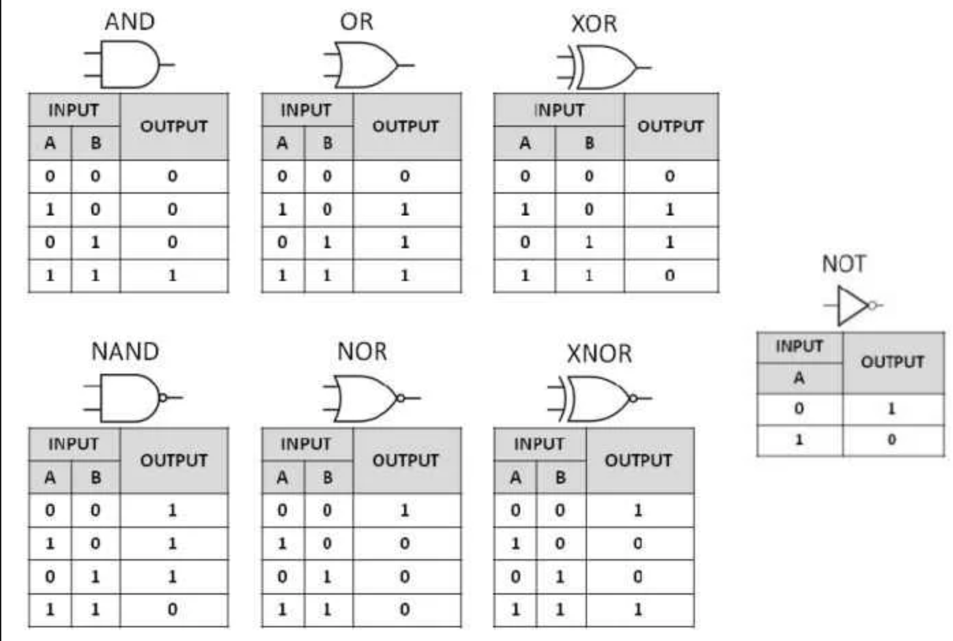
hasil akhir
2Bz56v6bx76k73k6Ex70x76x6E~65i67h77u70v71k73w68e6As78t76v75h78n

BISA DIUPGRADE KE MUTASI HURUF VOCAL DAN BUKAN HURUF VOCAL
GANJIL GANTI HURUP BUKAN VOCAL
GENAP GANTI HURUP VOCAL

ganjil | A | B | C | D | E | F | G | H | I | J | K | L | M | N | O | P | Q | R | S | T | U | V | W | X | Y | Z
 | N | P | Q | R | S | T | V | W | X | Y | Z | B | C | D | F | G | H | J | K | L | M | N | P | Q | R | S

 | 1 | 2 | 3 | 4 | 5 | 6 | 7 | 8 | 9 | 0
 | M | L | K | J | H | G | F | D | C | B

genap | A | B | C | D | E | F | G | H | I | J | K | L | M | N | O | P | Q | R | S | T | U | V | W | X | Y | Z
 | A | I | U | E | O | A | I | U | E | O | A | I | U | E | O | A | I | U | E | O | A | I | O | E | U | A

 | 1 | 2 | 3 | 4 | 5 | 6 | 7 | 8 | 9 | 0
 | O | E | U | I | A | O | E | U | I | A

lisagigiq

Sheet3
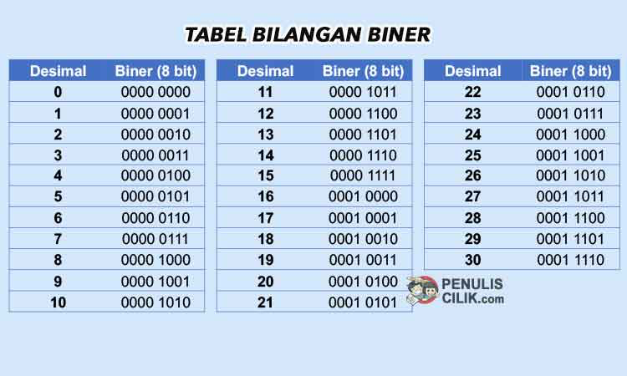
Decimal | Octal | Hex | Binary | Value | Description
0 | 0 | 0 | 0000 0000 | NUL | "null" character
1 | 1 | 1 | 0000 0001 | SOH | start of header
2 | 2 | 2 | 0000 0010 | STX | start of text
3 | 3 | 3 | 0000 0011 | ETX | end of text
4 | 4 | 4 | 0000 0100 | EOT | end of transmission
5 | 5 | 5 | 0000 0101 | ENQ | enquiry
6 | 6 | 6 | 0000 0110 | ACK | acknowledgment
7 | 7 | 7 | 0000 0111 | BEL | bell
8 | 10 | 8 | 0000 1000 | BS | backspace
9 | 11 | 9 | 0000 1001 | HT | horizontal tab
10 | 12 | 0A | 0000 1010 | LF | line feed
11 | 13 | 0B | 0000 1011 | VT | vertical tab
12 | 14 | 0C | 0000 1100 | FF | form feed
13 | 15 | 0D | 0000 1101 | CR | carriage return
14 | 16 | 0E | 0000 1110 | SO | shift out
15 | 17 | 0F | 0000 1111 | SI | shift in
16 | 20 | 10 | 0001 0000 | DLE | data link escape
17 | 21 | 11 | 0001 0001 | DC1 | device control 1 (XON)
18 | 22 | 12 | 0001 0010 | DC2 | device control 2
19 | 23 | 13 | 0001 0011 | DC3 | device control 3 (XOFF)
20 | 24 | 14 | 0001 0100 | DC4 | device control 4
21 | 25 | 15 | 0001 0101 | NAK | negative acknowledgement
22 | 26 | 16 | 0001 0110 | SYN | synchronous idle
23 | 27 | 17 | 0001 0111 | ETB | end of transmission block
24 | 30 | 18 | 0001 1000 | CAN | cancel
25 | 31 | 19 | 0001 1001 | EM | end of medium
26 | 32 | 1A | 0001 1010 | SUB | substitute
27 | 33 | 1B | 0001 1011 | ESC | escape
28 | 34 | 1C | 0001 1100 | FS | file separator
29 | 35 | 1D | 0001 1101 | GS | group separator
30 | 36 | 1E | 0001 1110 | RS | request to send/record separator
31 | 37 | 1F | 0001 1111 | US | unit separator
32 | 40 | 20 | 0010 0000 | SP | space
33 | 41 | 21 | 0010 0001 | ! | exclamation mark
34 | 42 | 22 | 0010 0010 | " | double quote
35 | 43 | 23 | 0010 0011 | # | number sign
36 | 44 | 24 | 0010 0100 | $ | dollar sign
37 | 45 | 25 | 0010 0101 | % | percent
38 | 46 | 26 | 0010 0110 | & | ampersand
39 | 47 | 27 | 0010 0111 | ' | single quote
40 | 50 | 28 | 0010 1000 | ( | left/opening parenthesis
41 | 51 | 29 | 0010 1001 | ) | right/closing parenthesis
42 | 52 | 2A | 0010 1010 | * | asterisk
43 | 53 | 2B | 0010 1011 | + | plus
44 | 54 | 2C | 0010 1100 | , | comma
45 | 55 | 2D | 0010 1101 | - | minus or dash
46 | 56 | 2E | 0010 1110 | . | dot
47 | 57 | 2F | 0010 1111 | / | forward slash
48 | 60 | 30 | 0011 0000 | 0 | 聽
49 | 61 | 31 | 0011 0001 | 1 | 聽
50 | 62 | 32 | 0011 0010 | 2 | 聽
51 | 63 | 33 | 0011 0011 | 3 | 聽
52 | 64 | 34 | 0011 0100 | 4 | 聽
53 | 65 | 35 | 0011 0101 | 5 | 聽
54 | 66 | 36 | 0011 0110 | 6 | 聽
55 | 67 | 37 | 0011 0111 | 7 | 聽
56 | 70 | 38 | 0011 1000 | 8 | 聽
57 | 71 | 39 | 0011 1001 | 9 | 聽
58 | 72 | 3A | 0011 1010 | : | colon
59 | 73 | 3B | 0011 1011 | ; | semi-colon
60 | 74 | 3C | 0011 1100 | < | less than
61 | 75 | 3D | 0011 1101 | = | equal sign
62 | 76 | 3E | 0011 1110 | > | greater than
63 | 77 | 3F | 0011 1111 | ? | question mark
64 | 100 | 40 | 0100 0000 | @ | "at" symbol
65 | 101 | 41 | 0100 0001 | A | 聽
66 | 102 | 42 | 0100 0010 | B | 聽
67 | 103 | 43 | 0100 0011 | C | 聽
68 | 104 | 44 | 0100 0100 | D | 聽
69 | 105 | 45 | 0100 0101 | E | 聽
70 | 106 | 46 | 0100 0110 | F | 聽
71 | 107 | 47 | 0100 0111 | G | 聽
72 | 110 | 48 | 0100 1000 | H | 聽
73 | 111 | 49 | 0100 1001 | I | 聽
74 | 112 | 4A | 0100 1010 | J | 聽
75 | 113 | 4B | 0100 1011 | K | 聽
76 | 114 | 4C | 0100 1100 | L | 聽
77 | 115 | 4D | 0100 1101 | M | 聽
78 | 116 | 4E | 0100 1110 | N | 聽
79 | 117 | 4F | 0100 1111 | O | 聽
80 | 120 | 50 | 0101 0000 | P | 聽
81 | 121 | 51 | 0101 0001 | Q | 聽
82 | 122 | 52 | 0101 0010 | R | 聽
83 | 123 | 53 | 0101 0011 | S | 聽
84 | 124 | 54 | 0101 0100 | T | 聽
85 | 125 | 55 | 0101 0101 | U | 聽
86 | 126 | 56 | 0101 0110 | V | 聽
87 | 127 | 57 | 0101 0111 | W | 聽
88 | 130 | 58 | 0101 1000 | X | 聽
89 | 131 | 59 | 0101 1001 | Y | 聽
90 | 132 | 5A | 0101 1010 | Z | 聽
91 | 133 | 5B | 0101 1011 | [ | left/opening bracket
92 | 134 | 5C | 0101 1100 | \ | back slash
93 | 135 | 5D | 0101 1101 | ] | right/closing bracket
94 | 136 | 5E | 0101 1110 | ^ | caret/circumflex
95 | 137 | 5F | 0101 1111 | _ | underscore
96 | 140 | 60 | 0110 0000 | ` | 聽
97 | 141 | 61 | 0110 0001 | a | 聽
98 | 142 | 62 | 0110 0010 | b | 聽
99 | 143 | 63 | 0110 0011 | c | 聽
100 | 144 | 64 | 0110 0100 | d | 聽
101 | 145 | 65 | 0110 0101 | e | 聽
102 | 146 | 66 | 0110 0110 | f | 聽
103 | 147 | 67 | 0110 0111 | g | 聽
104 | 150 | 68 | 0110 1000 | h | 聽
105 | 151 | 69 | 0110 1001 | i | 聽
106 | 152 | 6A | 0110 1010 | j | 聽
107 | 153 | 6B | 0110 1011 | k | 聽
108 | 154 | 6C | 0110 1100 | l | 聽
109 | 155 | 6D | 0110 1101 | m | 聽
110 | 156 | 6E | 0110 1110 | n | 聽
111 | 157 | 6F | 0110 1111 | o | 聽
112 | 160 | 70 | 0111 0000 | p | 聽
113 | 161 | 71 | 0111 0001 | q | 聽
114 | 162 | 72 | 0111 0010 | r | 聽
115 | 163 | 73 | 0111 0011 | s | 聽
116 | 164 | 74 | 0111 0100 | t | 聽
117 | 165 | 75 | 0111 0101 | u | 聽 | 0011 0000 | 0011 0001 | 0011 0010 | 0011 0011 | 0011 0100 | 0011 0101 | 0011 0110 | 0011 0111 | 0011 1000 | 0011 1001 | 0011 1010 | 0011 1011 | 0011 1100 | 0011 1101 | 0011 1110 | 0011 1111 | 0100 0000 | 0100 0001 | 0100 0010 | 0100 0011 | 0100 0100 | 0100 0101 | 0100 0110 | 0100 0111 | 0100 1000 | 0100 1001 | 0100 1010 | 0100 1011 | 0100 1100 | 0100 1101 | 0100 1110 | 0100 1111 | 0101 0000 | 0101 0001 | 0101 0010 | 0101 0011 | 0101 0100 | 0101 0101 | 0101 0110 | 0101 0111 | 0101 1000 | 0101 1001 | 0101 1010 | 0101 1011 | 0101 1100 | 0101 1101 | 0101 1110 | 0101 1111 | 0110 0000 | 0110 0001 | 0110 0010 | 0110 0011 | 0110 0100 | 0110 0101 | 0110 0110 | 0110 0111 | 0110 1000 | 0110 1001 | 0110 1010 | 0110 1011 | 0110 1100 | 0110 1101 | 0110 1110 | 0110 1111 | 0111 0000 | 0111 0001 | 0111 0010 | 0111 0011 | 0111 0100 | 0111 0101 | 0111 0110 | 0111 0111 | 0111 1000 | 0111 1001 | 0111 1010
118 | 166 | 76 | 0111 0110 | v | 聽 | 0 | 1 | 2 | 3 | 4 | 5 | 6 | 7 | 8 | 9 | : | ; | < | = | > | ? | @ | A | B | C | D | E | F | G | H | I | J | K | L | M | N | O | P | Q | R | S | T | U | V | W | X | Y | Z | [ | \ | ] | ^ | _ | ` | a | b | c | d | e | f | g | h | i | j | k | l | m | n | o | p | q | r | s | t | u | v | w | x | y | z
119 | 167 | 77 | 0111 0111 | w | 聽
120 | 170 | 78 | 0111 1000 | x | 聽
121 | 171 | 79 | 0111 1001 | y | 聽
122 | 172 | 7A | 0111 1010 | z | 聽
123 | 173 | 7B | 0111 1011 | { | left/opening brace
124 | 174 | 7C | 0111 1100 | | | vertical bar
125 | 175 | 7D | 0111 1101 | } | right/closing brace
126 | 176 | 7E | 0111 1110 | ~ | tilde
127 | 177 | 7F | 0111 1111 | DEL | delete

